棋盘棋子信息表
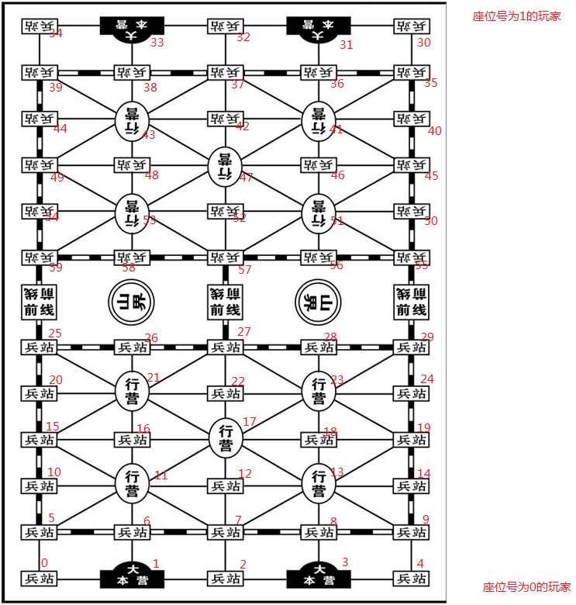
2. 棋盘棋子信息表 象棋、军棋、五子棋、围棋，所有的棋盘都是由一个二维的格子构成的，每一个交叉点就是一个落子位置。所有的棋子都有所属势力和棋子值两个属性。举例说明如下： 象棋棋牌由10*9的网格构成棋盘，棋子分为红方和黑方两个势力，棋子值有将、車、馬、砲、士、象、卒。编码如下表所示。

类别 | 棋子 | 编码
军棋 | 炸弹、地雷、军旗、工兵、排长、连长、营长、团长、旅长、师长、军长、司令 | 0、1、2、3、4、5、6、7、8、9、10、11
红方 | 帥、車、傌、炮、仕、相、兵 | 0、1、2、3、4、5、6
黑方 | 将、車、馬、砲、士、象、卒 | 7、8、9、10、11、12、13
空 | 无子 | 0xFF

军棋棋盘

